STATUS
 | Orçado | Realizado
 | 36750 | 18000
 | 39650 | 21150
 | 40050 | 24300
 | 40450 | 27450
 | 40850 | 30600
 | 41250 | 33750
 | 41650 | 36900
 | 42050 | 40050
 | 42450 | 43200
 | 42850 | 46350
Períodos | No Período (R$) |  | Acumulado (R$) |  | Desvio (R$) | Desvio %
Mês | Orçado | Realizado | Orçado | Realizado | Diferença dos realizados
0 | 36,750 | 18,000 | 36,750 | 18,000 | -18,750 | -51%
1 | 2,900 | 3,150 | 39,650 | 21,150 | -18,500 | -47%
2 | 400 | 3,150 | 40,050 | 24,300 | -15,750 | -39%
3 | 400 | 3,150 | 40,450 | 27,450 | -13,000 | -32%
4 | 400 | 3,150 | 40,850 | 30,600 | -10,250 | -25%
5 | 400 | 3,150 | 41,250 | 33,750 | -7,500 | -18%
6 | 400 | 3,150 | 41,650 | 36,900 | -4,750 | -11%
7 | 400 | 3,150 | 42,050 | 40,050 | -2,000 | -5%
8 | 400 | 3,150 | 42,450 | 43,200 | 750 | 2%
9 | 400 | 3,150 | 42,850 | 46,350 | 3,500 | 8%
10 | 400 | 3,150 | 43,250 | 49,500 | 6,250 | 14%
11 | 400 | 3,150 | 43,650 | 52,650 | 9,000 | 21%
12 | 400 | 3,150 | 44,050 | 55,800 | 11,750 | 27%
Total | 44,050 | 55,800
Saldo Final | -11,750

ROTEIRO DE GESTÃO DE RH
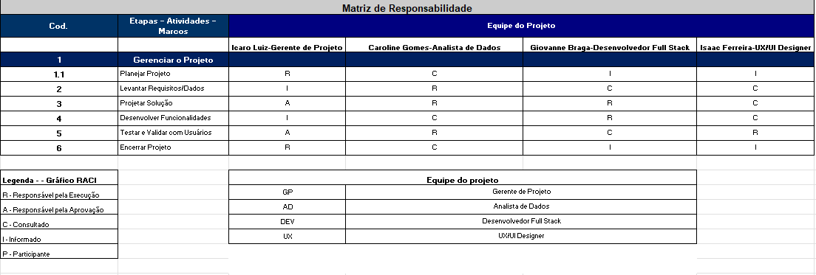
Gestão de RH

Elaborar de acordo com o exemplo abaixo um planejamento de RH para o projeto (mínimo de 4 elementos da equipe)

1 - Equipe do Projeto

NOME | FUNÇÃO no projeto | ORIGEM – organização / externo | DEDICAÇÃO – Integral / parcial / horas)
Icaro Luiz | Gerente de Projeto | FECAP | Parcial
Giovanne Braga | Desenvolvedor Full Stack | FECAP | Parcial
Caroline Gomes | Analista de Dados | FECAP | Parcial
Isaac Ferreira | UX/UI Designer | FECAP | Parcial

2 - Planejamento de RH

Designação: Gerente de Projeto
Nome e cargo: Icaro Luiz – Gerente de TI
Papel: Gerente de Projeto
Perfil: MBA em Gerenciamento de Projetos, experiência de 5 anos em TI
Responsabilidades: Acompanhar prazos, qualidade e custo do projeto, liderar a equipe e reportar ao patrocinador.

Designação: Analista de Dados
Nome e cargo: Beatriz Almeida – Analista de Dados
Papel: Levantar, documentar e validar dados e requisitos
Perfil: Analista com 4 anos de experiência, domínio de análise estatística, modelagem de dados, BPMN e comunicação com o cliente.
Responsabilidades: Garantir a clareza e integridade dos dados e requisitos do sistema.

Designação: Desenvolvedor Full Stack
Nome e cargo: Giovanne Braga – Desenvolvedor
Papel: Desenvolvedor Full Stack
Perfil: Experiência prática com React, Node, banco de dados SQL e NoSQL.
Responsabilidades: Desenvolver o sistema com foco em performance e manutenção.

Designação: Designer UX/UI
Nome e cargo: Isaac Ferreira – Designer Freelance
Papel: Designer UX/UI
Perfil: Freelancer com experiência em design digital, prototipação e testes com usuários.
Responsabilidades: Assegurar experiência fluida ao usuário final.

3 - Definir o organograma da equipe de projeto

Organograma da equipe do projeto

4- Definir o Mapa de competência

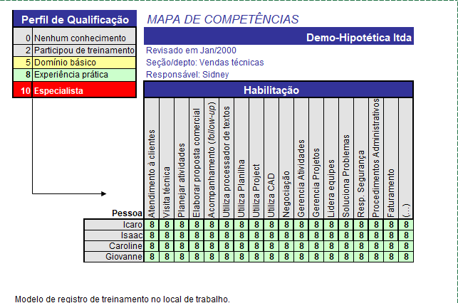

5 - Definir o Matriz de responsabilidade

